ACCUEIL

Financé par :
Conçu et réalisé par :

MODULE DE RECHERCHE SIMPLIFIEE DE PROCEDES DE FACADE EXTERIEURE SUR SUPPORT BOIS
- ACCUEIL -
Version 06 du 10/02/2026
Date du dernier référencement : 09/02/2026
INTRODUCTION
Le présent document est un module de recherche permettant à l'utilisateur d'identifier rapidement les procédés existants pour un type de procédé appliqué à la construction bois et un domaine d'emploi donné tout en ayant une information sur le fait que les procédés relèvent à priori de la Technique Courante ou de la Technique Non Courante. Le présent module de recherche offre ainsi un outil complémentaire au BoisREF (voir lien ci-dessous) qui donne de nombreuses informations essentielles quant au domaine d’emploi et documents associés aux systèmes constructifs bois.
(https://catalogue-bois-construction.fr/referentiels-techniques/boisref/)
Le référencement représentant la base de données du module de recherche est basé sur les données jugées comme différenciantes selon les domaines d'emploi et informations générales des référentiels techniques : - du corpus des DTUs ; - du corpus des Recommandations Professionnelles RAGE ;
(https://www.proreno.fr/resultats?collection=recommandationsprofessionnelles)
- du corpus des ATEx de cas a, Avis Techniques et Documents Techniques d'Application. Documents librement accessibles sur le site du CSTB ou directement sur les pages internet des tenants de système qui en font la publication.
(https://www.cstb.fr/bases-donnees/rechercher-un-document)
Il est également laissé aux industriels la possibilité de faire référencer leurs procédés avec la démarche de référencement mise en place via un formulaire en ligne. Certaines demandes de référencement ont d'ailleurs déjà été faites et sont en cours d'analyse. Pour toute demande de renseignements ou de référencement il est possible de s'adresser à l'adresse e-mail ci-dessous.
leclubdesindustriels@ingeneco.eu

NOTICE D'AIDE
Financé par :
Conçu et réalisé par :

MODULE DE RECHERCHE SIMPLIFIEE DE PROCEDES DE FACADE EXTERIEURE SUR SUPPORT BOIS
- NOTICE D'ACCOMPAGNEMENT A L'UTILISATION -
Version 06 du 10/02/2026
INTRODUCTION
L'objectif de la présente Notice est de donner une démarche permettant de faciliter la première utilisation du module de recherche pour les procédés de revêtements extérieurs et façades sur support bois. La figure ci-dessous présente un aperçu général du module de recherche

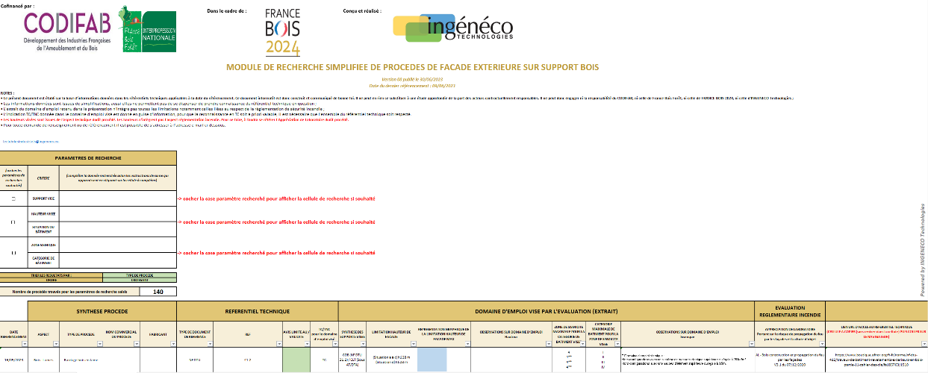

Module de recherche

Résultat de la recherche

DEFINITION DU MODULE DE RECHERCHE
Le module de recherche va permettre de prendre en considération jusqu'à trois critères principaux pour définir le domaine d'emploi du procédé de revêtements extérieurs et façades extérieures : - Le support recevant le procédé de façade (dit SUPPORT) - La hauteur du bâtiment indissociable de la situation du bâtiment (dit SITUATION) - La zone de sismicité indissociable de la catégorie du bâtiment (dit SISMICITE) Si l'utilisateur souhaite prendre en compte un critère dans le module de recherche, il suffit de cocher la case du critère considéré en cliquant dessus. Nb : Le message "cocher la case paramètre recherché pour afficher la cellule de recherche, si souhaité" disparaît alors. Si au contraire, l'utilisateur souhaite retirer un critère de sa recherche, il lui suffit de décocher la case. Nb : Le message "cocher la case paramètre recherché pour afficher la cellule de recherche, si souhaité" réapparaît alors. A titre d'exemple, la figure ci-dessous présente le module de recherche avec le critère "SUPPORT" coché uniquement.

SUPPORT
SITUATION
SISMICITE
case
cochée

cases non cochées

DEFINITION DU CRITERE DU SUPPORT VISE
Pour faire une recherche prenant en compte le support visé : a / Si elle n'est pas déjà cochée, cocher la case du critère support comme expliqué précédemment ; b / Cliquer sur la cellule verte correspondante (voir exemple ci-dessous)
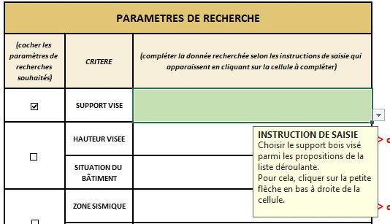
b / Cellule à sélectionner

c / Cliquer sur la petite flèche qui s'affiche en bas à droite de la cellule pour afficher la liste déroulante.
c / Flèche sur laquelle cliquer

d / Cliquer sur le support recherché entre : - Charpente bois conforme au NF DTU 31.1 (Charpente bois (NF DTU 31.1)) - Construction ossature bois conforme au NF DTU 31.2 (COB (NF DTU 31.2)) - Façade ossature bois conforme au NF DTU 31.4 (FOB (NF DTU 31.4)) - Façade ossature bois conforme aux évalautions techniques (FOB (sous AT/DTA/Atex)) - Façade ossature bois conforme au NF DTU 31.4 ou aux évaluations techniques FOB ((NF DTU 31.4 et/ou sous AT/DTA/Atex)) - Panneau CLT sous Avis Technique ou Document Technique d'Application (CLT (Sous AT/DTA)) A titre d'exemple, la figure ci-dessous donne le CLT comme support visé.

d / Support à selectionner (exemple)

Le tableau des résultats de recherche affiche alors les procédés obtenus pour ce critère (et les autres si d'autres ont été sélectionnés). NB : Pour la suite du document, cette démarche sera appelée "Choix avec la liste déroulante"

DEFINITION DU CRITERE DE LA SITUATION VISEE
Pour faire une recherche prenant en compte la situation visée : a / Si elle n'est pas déjà cochée, cocher la case du critère "SITUATION" comme expliqué précédemment ; b / i - Pour la hauteur visée : sélectionner la cellule et saisir directement la valeur de la hauteur de façade recherchée ii - Pour la situation du bâtiment, sélectionner la case verte à côté de la cellule "SITUATION DU BÂTIMENT" et procéder au choix avec la liste déroulante. A titre d'exemple, la figure ci-dessous présente un exemple avec une hauteur de façade de 22,1 m pour une situation du bâtiment a.

DEFINITION DU CRITERE DE LA SISMICITE
Pour faire une recherche prenant en compte le critère sismique visé : a / Si elle n'est pas déjà cochée, cocher la case du critère "SISMIQUE" comme expliqué précédemment ; b / i - Pour la zone de sismicité visée, sélectionner la case verte à côté de la cellule "ZONE SISMIQUE" et procéder au choix avec la liste déroulante (choix possible entre 1 / 2 / 3 / 4, il est possible également de taper exactement la valeur). ii - Pour la catégorie d'importance du bâtiment : sélectionner la case verte à côté de la cellule "CATEGORIE D'IMPORTANCE" et procéder au choix avec la liste déroulante (choix possible entre I / II / III / IV, il est possible également de taper exactement la valeur) A titre d'exemple, la Figure ci-dessous présente un exemple avec une zone de sismique à 2 et une catégorie de bâtiment à IV.

RESULTAT DE LA RECHERCHE
Une fois les critères de recherche définis, le critère de tri et l'ordre de tri souhaité doivent être définis. a / Pour le critère de tri, sélectionner la case verte à côté de la cellule "TRIER LES RESULTATS PAR :" et procéder au choix avec la liste déroulante. Les choix possibles pour ce tri sont : - Aspect - Type de procédé - Nom commercial du procédé - Fabricant - Type de document de référence - Avis limite au / validité - Limitation de hauteur de façade b / Pour l'ordre, sélectionner la case verte à côté de la cellule "ORDRE : " et procéder au choix avec la liste déroulante. Les choix possibles pour ce tri sont : - Croissant (Trier de A à Z) - Décroissant (Trier de Z à A) A titre d'exemple, la Figure ci-dessous présente un exemple avec un tri sur le nom commercial du procédé et par ordre croissant.

Ainsi, les résultats de la recherche sont affichés dans l'ordre choisi avec le critère de tri voulu de la manière suivante : - Le nombre de systèmes de solutions trouvés pour le domaine d'emploi recherché est affiché - Les détails des référentiels techniques éligibles sont également présentés avec : * La synthèse du procédé * Le référentiel technique associé au procédé * Un extrait du domaine d'emploi du procédé * L'évaluation du procédé au regard de la réglementation incendie si existante * Le lien URL du procédé NB : Pour les façades légère sous évaluations techniques, la synthèse du procédé indique la famille du procédé de revêtements extérieurs mis en oeuvre sur ladite façade légère. A titre d'exemple, la figure ci-dessous présente le résultat de la recherche avec les trois critères définis précédemment. Pour rappel : - SUPPORT : CLT - SITUATION : Hauteur de façade : 22,1 m / Situation du bâtiment : a - SISMIQUE : Zone de sismique : 2 / Catégorie de bâtiment : IV Le nombre de procédés répondant à l'ensemble de ces critères est de 6.

